Oppskrift
Three Bean ChiliThree Bean Chili
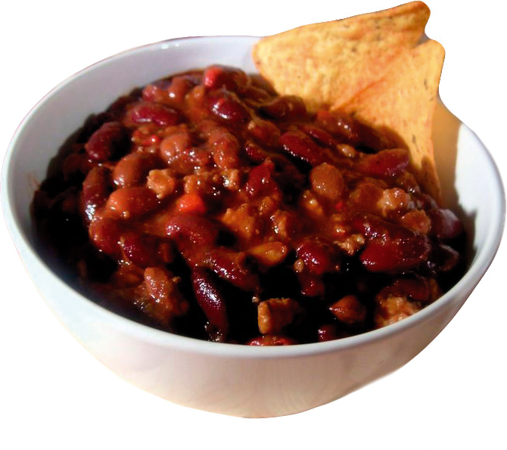

Ha olivenolje i en steamkjele eller vanlig kjele. Stek grønnsakene utenom squash i 2 min. Bland alt krydderet sammen, dryss over grønnsakene og rør godt. Tilsett bønner, diced tomatoes, Tabasco og picantesaus. Det hele kokes i ca 35-40 min, gulroten skal da være myk. Avslutt med squashen, denne skal ikke kokes. Server med ris, som tilberedes etter oppskrift, gjerne oppe i en tortilla som varmes lett. Passer godt med rømme, guacomole og ost ved siden av. Ha olivenolje i en steamkjele eller vanlig kjele. Stek grønnsakene utenom squash i 2 min. Bland alt krydderet sammen, dryss over grønnsakene og rør godt. Tilsett bønner, diced tomatoes, Tabasco og picantesaus. Det hele kokes i ca 35-40 min, gulroten skal da være myk. Avslutt med squashen, denne skal ikke kokes. Server med ris, som tilberedes etter oppskrift, gjerne oppe i en tortilla som varmes lett. Passer godt med rømme, guacomole og ost ved siden av.
Number of servingsNumber of servings | 1
EPDEPD | ProductProduct | Per servingPer serving |  | TotalTotal |  | QtyPerPackQtyPerPack | PackSizePackSize | PackUnitPackUnit | PackagingPackaging | ItemsItems
590836590836 | Olivenolje Olivenolje | 0.01 | ll | 0 | ll | 4 | 5 | ll | 4x5l4x5l | 0
 | El Paradiso Bønner Pinto El Paradiso Bønner Pinto | 0.1 | kgkg | 0 | kgkg |  |  |  |  | 0
 | El Paradiso Bønner Chili Meksikansk El Paradiso Bønner Chili Meksikansk | 0.1 | kgkg | 0 | kgkg |  |  |  |  | 0
 | Heinz Diced Tomatoes Heinz Diced Tomatoes | 0.025 | kgkg | 0 | kgkg |  |  |  |  | 0
 | Tabasco Peppersaus Tabasco Peppersaus | 1 | mlml | 0 | mlml |  |  |  |  | 0
 | Tabasco Jalapenosaus Tabasco Jalapenosaus | 1 | mlml | 0 | mlml |  |  |  |  | 0
 | El Paradiso Taco Kryddermix El Paradiso Taco Kryddermix | 1 | gg | 0 | gg |  |  |  |  | 0
576074576074 | Paraboiled Ris *(kan inneholde spor av Gluten,Bygg gluten,Havre gluten,Hvete gluten,Khorasanhvete gluten,Rug gluten,Spelt gluten,Soya)Paraboiled Ris *(kan inneholde spor av Gluten,Bygg gluten,Havre gluten,Hvete gluten,Khorasanhvete gluten,Rug gluten,Spelt gluten,Soya) | 0.05 | kgkg | 0 | kgkg | 3 | 5 | kgkg | 3x5kg3x5kg | 0
 | Mission Hvetetortilla 30cm Mission Hvetetortilla 30cm | 1 | stkstk | 0 | stkstk |  |  |  |  | 0
 | El Paradiso Picantesaus El Paradiso Picantesaus | 0.01 | kgkg | 0 | kgkg |  |  |  |  | 0
 | Squash, ternet Squash, ternet |  |  | 0 |  |  |  |  |  | 0
 | Løk, hakket Løk, hakket |  |  | 0 |  |  |  |  |  | 0
 | Gulrot, ternet Gulrot, ternet |  |  | 0 |  |  |  |  |  | 0
 | Selleri, hakket Selleri, hakket |  |  | 0 |  |  |  |  |  | 0
25571222557122 | Paprika Rød Grillet Paprika Rød Grillet | 0.01 | kgkg | 0 | kgkg | 6 | 1 | kgkg | 6x1kg6x1kg | 0
 | Hvitløk, hakket Hvitløk, hakket |  |  | 0 |  |  |  |  |  | 0
 | Spisskummin (ikke karve) Spisskummin (ikke karve) |  |  | 0 |  |  |  |  |  | 0
 | Basilikum Basilikum |  |  | 0 |  |  |  |  |  | 0
 | Oregano Oregano |  |  | 0 |  |  |  |  |  | 0
 | Timian Timian |  |  | 0 |  |  |  |  |  | 0
 | Paprikapulver Paprikapulver |  |  | 0 |  |  |  |  |  | 0
 | Laurbærblad Laurbærblad |  |  | 0 |  |  |  |  |  | 0
 | Sukker Sukker |  |  | 0 |  |  |  |  |  | 0

 | * Allergens* Allergens

